ЗапретОтгрузки
1. Разработать документ «Запрет отгрузки»
2. Разработать регистр сведений «запрет отгрузки».
3. Разработать и применить процедуру проверки запрета к процедуре проведения (обработка)
4. Разработать отчет по запретам

Документ "Запрет отгрузки"
Размещается в подсистеме "Продажи"
Не менее двух ролей по правам: Только чтение - первая; создание, изменение, удаление - вторая
Реквизиты документа:
Дата |  |  | по умолчнию = сегодня
Номер |  |  | нумератор
Организация |  |  | справочник "орагнизации"
Контрагент |  |  | Справочник "контрагенты" с отборос по реквизиту "Покупатель"
Ответственный |  |  | По умолчанию - активный пользователь. Запрещено изменение.
Дата начала действия запрета |  |  | дата, по умолчанию = сегодня
Дата окончания действия запрета |  |  | по умолчанию пусто
Чекбокс "Бессрочно" |  |  | булево; по умолчанию = нет; при установленном "да" дата окончания сбрасывается.
Дополнительно |  |  | Строка
Табличная часть
Номенклатура
Характеристика

При проведении документа
Заполнить регистр (см. ниже)
Создать запись в справочнике "Причины отмены заказов клиентов" с тесктом: "Запрет [ссылка на регистратор запрета .Номер и .Дата]

Регистр накопления "Запрет отгрузки" (м.б. "Запрещено к отгрузке")
Контрагент
Номенклатура
Дата начала запрета
Дата окончания запрета
Ссылку на регистратор
Ссылку на запись в справочнике(?)

Доработка проведения заказа покупателя*
Доработка должна применяться только к заказам, которые проводятся со статусами "На согласовании" и "К выполнению", по которым отсутствуют не помеченные на удаление документы отгрузки и реализации (расходный ордер и реализация). Если документы движения проведены или сохранены и не помечены на удаление, то проведение и перепроведение заказа выполняется общим порядком.

Добавить, при проведении, проверку номенклатуры+характеристики ТЧ заказа заказа и даты отгрузки строки по заказу на присутствие в регистре "Запрет отгрузки" по контрагенту заказа и вхождению даты отгрузки в установленный период запрета.

Если вхождение обнаружено:
Строке (строкам) с "запрещенной" номенклатурой установить флаг "да" в чекбокс "отменено"
Заполнить поле "Отменено по причине" соответствующим значением справочника "Причины отмены заказов клиентов"
Выдать диалог "Заказ не был проведен, т.к. в присутствует номенклатура запрещенная к отгрузке выбранному Клиенту. Строки №[перечисляем номера строкпо порядку] отменены. Провести документ?: да/нет

Если вхождение не обнаружено - провести заказ общим порядком.
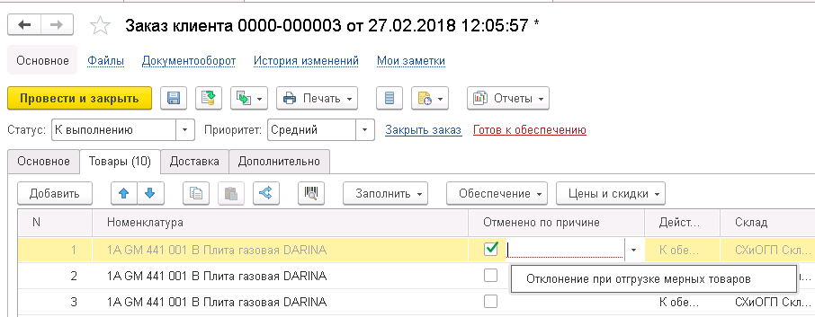

Отчет по запрещенной к отгрузке номенклатуре

Отбор "период" обязателен для заполнения
 | Контрагент | Дата начала запрета | Дата окончания запрета | Доступно на [конец периода] | Всего на складе [конец периода]
 | Номенклатура
Иерархия | Рога и Копыта
 | Плита газовая

